Competencias
Competencias que se formaran en el Segundo Semestre 2026
Curso | 283 - Análisis y Diseño de Sistemas 1
Semestre que aplica | Segundo Semestre 2026

Competencias relacionadas al perfil del egresado (Especifica) |  |  |  |  |  | Competencias relacionadas al perfil del egresado (General)
1 |  |  |  |  |  | 1
2 |  |  |  |  |  | 2
3 |  |  |  |  |  | 3

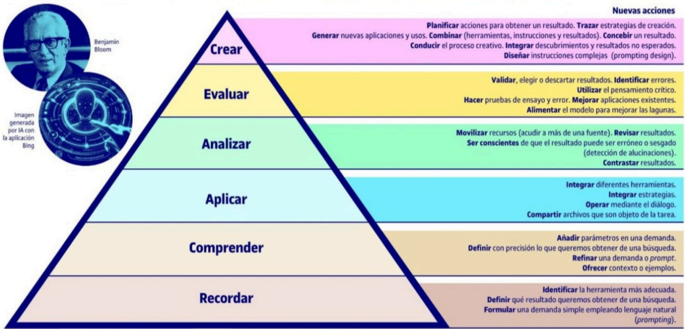
No | Tipo | Verbo en Presente | Objeto de la acción | [Palabras conectoreas] Herramientas o metodología | [Palabras conectoreas] Condiciones específicas |  | Nivel
1 | General | Analiza | fundamentos de los sistemas de control de versiones |  |  |  | Analizar
 | El estudiante Analiza fundamentos de los sistemas de control de versiones
2 | Especifica | Identifica | características de un sistema de control de version |  | en entorno local |  | Recordar
 | El estudiante Identifica características de un sistema de control de version en entorno local
3 | Especifica | Compara | diferentes tipos de sistemas de control de version |  |  |  | Analizar
 | El estudiante Compara diferentes tipos de sistemas de control de version
4 | Especifica | Evalua | ventajas de repositorios publicos | GitHub, Gitlab | en desarrollo colaborativo |  | Evaluar
 | El estudiante Evalua ventajas de repositorios publicos GitHub, Gitlab en desarrollo colaborativo
5 | Especifica | Implementa | fases de Git |  | en proyecto de software |  | Aplicar
 | El estudiante Implementa fases de Git en proyecto de software
6 | Especifica | Aplica | buenas prácticas en el uso de | Git | para trabajo en equipo |  | Aplicar
 | El estudiante Aplica buenas prácticas en el uso de Git para trabajo en equipo
7 | Especifica | Utiliza | comandos esenciales de | Git | para gestión de código |  | Aplicar
 | El estudiante Utiliza comandos esenciales de Git para gestión de código |  |  |  |  |  |  | Manual de competencias: https://drive.google.com/file/d/1n5es0M20vXxa7i4eLN7pbgTXc2C1dmCQ/view?usp=sharing
8 | Especifica | Crea/Gestiona | ramas en | Git | para desarrollo paralelo |  | Aplicar | Video de como hacer competencias: https://youtu.be/C8Q9dKo4t-w?si=yErgF_ihe1tsaHM0
 | El estudiante Crea/Gestiona ramas en Git para desarrollo paralelo
9 | Especifica | Analiza | estructura de ramas principales | GitFlow |  |  | Analizar
 | El estudiante Analiza estructura de ramas principales GitFlow
10 | Específica | Implementa | flujo de trabajo de GitFlow | GitFlow | en proyectos ágiles |  | Aplicar
 | El estudiante Implementa flujo de trabajo de GitFlow GitFlow en proyectos ágiles
11 | Específica | Aplica | versionamiento semántico | Semantic Versioning | para releases de software |  | Aplicar
 | El estudiante Aplica versionamiento semántico Semantic Versioning para releases de software
12 | Específica | Crea | releases | estándares de versionamiento | siguiendo convenciones semánticas |  | Crear
 | El estudiante Crea releases estándares de versionamiento siguiendo convenciones semánticas
13 | Específica | Selecciona | herramientas adecuadas | sistemas de control de versiones | para control de versiones |  | Evaluar
 | El estudiante Selecciona herramientas adecuadas sistemas de control de versiones para control de versiones
14 | Específica | Diseña | estructura de commits | Git | clara y descriptiva |  | Crear
 | El estudiante Diseña estructura de commits Git clara y descriptiva
15 | General | Analiza | principios fundamentales de UX/UI |  |  |  | Comprender
 | El estudiante Analiza principios fundamentales de UX/UI
16 | Específica | Aplica | 10 principios de Jakob Nielsen | Heurísticas de Nielsen | en diseño de interfaces |  | Aplicar
 | El estudiante Aplica 10 principios de Jakob Nielsen Heurísticas de Nielsen en diseño de interfaces
17 | Específica | Utiliza | herramientas especializadas | Figma, Adobe XD, Sketch | para diseño UX/UI |  | Aplicar
 | El estudiante Utiliza herramientas especializadas Figma, Adobe XD, Sketch para diseño UX/UI
18 | General | Compara | metodologías ágiles con enfoques tradicionales |  |  |  | Analizar
 | El estudiante Compara metodologías ágiles con enfoques tradicionales
19 | Específica | Evalúa | factores para selección de metodología |  | para seleccionar metodología adecuada |  | Evaluar
 | El estudiante Evalúa factores para selección de metodología para seleccionar metodología adecuada
20 | Específica | Identifica | roles clave en Scrum |  | en framework Scrum |  | Recordar
 | El estudiante Identifica roles clave en Scrum en framework Scrum
21 | Específica | Crea | artefactos de Scrum | Scrum (Product Backlog, Sprint Backlog) | para gestión del proyecto |  | Crear
 | El estudiante Crea artefactos de Scrum Scrum (Product Backlog, Sprint Backlog) para gestión del proyecto
22 | Específica | Implementa | eventos de Scrum | (Daily, Sprint Review, Retrospective) | en ciclos de desarrollo |  | Aplicar
 | El estudiante Implementa eventos de Scrum (Daily, Sprint Review, Retrospective) en ciclos de desarrollo
23 | Específica | Aplica | técnicas de estimación | Planning Poker, Story Points | en planificación ágil |  | Aplicar
 | El estudiante Aplica técnicas de estimación Planning Poker, Story Points en planificación ágil
24 | Específica | Utiliza | Jira |  | para gestión de proyectos ágiles |  | Aplicar
 | El estudiante Utiliza Jira para gestión de proyectos ágiles
25 | Específica | Implementa | tableros | Trello, Kanban | para seguimiento de tareas |  | Aplicar
 | El estudiante Implementa tableros Trello, Kanban para seguimiento de tareas
26 | Específica | Aplica | fundamentos de gestión visual | Kanban, tableros visuales | en equipos de desarrollo |  | Aplicar
 | El estudiante Aplica fundamentos de gestión visual Kanban, tableros visuales en equipos de desarrollo
27 | General | Analiza | evolución histórica de metodologías de desarrollo |  |  |  | Analizar
 | El estudiante Analiza evolución histórica de metodologías de desarrollo
28 | General | Evalúa | evolución de interfaces de usuario |  | en aplicaciones modernas |  | Evaluar
 | El estudiante Evalúa evolución de interfaces de usuario en aplicaciones modernas
29 | General | Analiza | proceso de ingeniería de requerimientos |  |  |  | Comprender
 | El estudiante Analiza proceso de ingeniería de requerimientos
30 | Específica | Identifica | requerimientos funcionales |  | de un sistema |  | Recordar
 | El estudiante Identifica requerimientos funcionales de un sistema
31 | Específica | Define | requerimientos no funcionales |  | para garantizar calidad |  | Aplicar
 | El estudiante Define requerimientos no funcionales para garantizar calidad
32 | Específica | Crea | historias de usuario | User Stories | con formato estándar |  | Crear
 | El estudiante Crea historias de usuario User Stories con formato estándar
33 | Específica | Establece | criterios de aceptación |  | para validar funcionalidades |  | Aplicar
 | El estudiante Establece criterios de aceptación para validar funcionalidades
34 | Específica | Identifica | actores en casos de uso | Casos de Uso | del negocio |  | Recordar
 | El estudiante Identifica actores en casos de uso Casos de Uso del negocio
35 | Específica | Aplica | relaciones de extensión e inclusión | Casos de Uso UML | en modelado de casos de uso |  | Aplicar
 | El estudiante Aplica relaciones de extensión e inclusión Casos de Uso UML en modelado de casos de uso
36 | Específica | Documenta | casos de uso | plantillas estandarizadas | utilizando formatos estándar |  | Aplicar
 | El estudiante Documenta casos de uso plantillas estandarizadas utilizando formatos estándar
37 | General | Analiza | fundamentos de | UML | para modelado de sistemas |  | Comprender
 | El estudiante Analiza fundamentos de UML para modelado de sistemas
38 | Específica | Crea | diagramas de clases | UML | para representar estructura del sistema |  | Crear
 | El estudiante Crea diagramas de clases UML para representar estructura del sistema
39 | Específica | Desarrolla | diagramas de secuencia | UML | para modelar interacciones |  | Aplicar
 | El estudiante Desarrolla diagramas de secuencia UML para modelar interacciones
40 | Específica | Implementa | pruebas unitarias | JUnit, pytest, Jest | para validar componentes de software |  | Aplicar
 | El estudiante Implementa pruebas unitarias JUnit, pytest, Jest para validar componentes de software
41 | Específica | Aplica | principios SOLID | SOLID | para mejorar calidad del código |  | Aplicar
 | El estudiante Aplica principios SOLID SOLID para mejorar calidad del código
42 | Específica | Ejecuta | pruebas End to End | Cypress, Selenium, Playwright | para validar flujos completos |  | Aplicar
 | El estudiante Ejecuta pruebas End to End Cypress, Selenium, Playwright para validar flujos completos
43 | General | Analiza | conceptos fundamentales de Docker | Docker |  |  | Analizar
 | El estudiante Analiza conceptos fundamentales de Docker Docker
44 | Específica | Crea | imágenes de | Docker | para empaquetar aplicaciones |  | Crear
 | El estudiante Crea imágenes de Docker para empaquetar aplicaciones
45 | Específica | Implementa | contenedores | Docker | para despliegue de servicios |  | Aplicar
 | El estudiante Implementa contenedores Docker para despliegue de servicios
46 | Específica | Utiliza | Docker Compose | Docker Compose | para orquestación de múltiples contenedores |  | Aplicar
 | El estudiante Utiliza Docker Compose Docker Compose para orquestación de múltiples contenedores
47 | General | Analiza | principios fundamentales de | DevOps |  |  | Comprender
 | El estudiante Analiza principios fundamentales de DevOps
48 | Específica | Identifica | componentes clave de pipelines CI/CD | CI/CD |  |  | Recordar
 | El estudiante Identifica componentes clave de pipelines CI/CD CI/CD
49 | Específica | Aplica | principios de integración continua | CI/CD | en proyectos de software |  | Aplicar
 | El estudiante Aplica principios de integración continua CI/CD en proyectos de software
50 | Específica | Evalúa | beneficios de entrega continua | CD | para ciclo de vida del software |  | Evaluar
 | El estudiante Evalúa beneficios de entrega continua CD para ciclo de vida del software
51 | Específica | Selecciona | herramientas adecuadas | Jenkins, GitHub Actions, GitLab CI | para integración continua |  | Evaluar
 | El estudiante Selecciona herramientas adecuadas Jenkins, GitHub Actions, GitLab CI para integración continua
52 | Específica | Configura | pipelines de CI | Jenkins, GitHub Actions, GitLab CI | para automatización de builds |  | Aplicar
 | El estudiante Configura pipelines de CI Jenkins, GitHub Actions, GitLab CI para automatización de builds
53 | Específica | Utiliza | Container Registry | Docker Hub, GitHub Container Registry | para gestión de imágenes de Docker |  | Aplicar
 | El estudiante Utiliza Container Registry Docker Hub, GitHub Container Registry para gestión de imágenes de Docker
54 | Específica | Implementa | ejecución de pruebas automatizadas | CI/CD pipelines | en pipelines de integración continua |  | Aplicar
 | El estudiante Implementa ejecución de pruebas automatizadas CI/CD pipelines en pipelines de integración continua

